상품제안서
휴대용 넥밴드 선풍기 EDI-FL324 | 상품코드: F30833

 |  |  |  |  |  |  | 02-412-0044 | www.easy1.co.kr
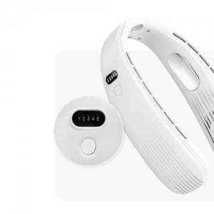

【상세/제작정보】 | 32개입 한박스 택배비 6,600원

【인쇄/포장옵션】 | 레이저, 컬러필름인쇄 / 포장지포장

【공급단가】 | 수량 | 100~ | 300~ | 500~ | 1,000~ | 3,000~
*VAT별도 | 단가 | 13,200원 | 12,980원 | 12,650원 | 12,430원 | 12,100원

【상품 URL】 | http://www.easy1.co.kr/src/goods_detail.php?gdno=30833

